상품제안서
엘르 로즈타올2매+보그 엠보3단우산 세트 | 상품코드: F00978

 |  |  |  |  |  |  | 02-412-0044 | www.easy1.co.kr
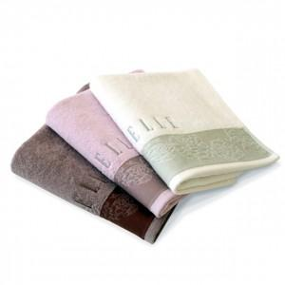

【상세/제작정보】 | .

【인쇄/포장옵션】 | 실크 / 포장지포장

【공급단가】 | 수량 | 30~ | 50~ | 100~ | 500~ | 1,000~
*VAT별도 | 단가 | 18,230원 | 17,550원 | 16,880원 | 16,200원 | 15,800원

【상품 URL】 | https://easy1.co.kr:443/src/goods_detail.php?gdno=978

